Tabelle1
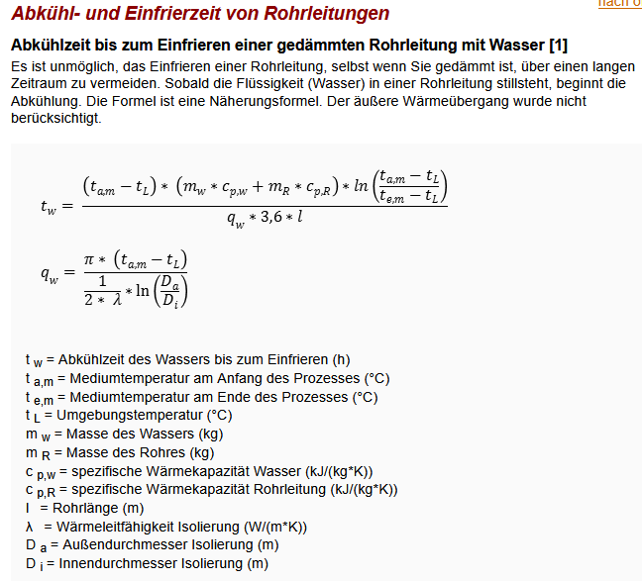
Abkühlzeit eines Wasserrohres bis zum Einfrieren

Wassertemperatur Start °C | ta,m | 35
Umgebungstemperatur °C | tL | -15
Wassertemperatur Ende °C | te,m | 1
Masse des Wassers (kg) | mW | 1
Wärmekapazität Wasser (kJ/kg*K) | cP,W | 4.19
Masse des Rohres (kg) | mR | 1.6
Wärmekapazität Rohrleitung (kJ/kg*K) | cP,R | 0.5
Wärmeleitfähigkeit Isolierung (W/m*K) | lambda | 0.023
Außendurchmesser Isolierung (m) | Da | 0.225
Innendurchmesser Isolierung (m) | Di | 0.1
Länge der Rohrleitung (m) | l | 0.4
Zeit bis zum Erreichen von tL (h) | tW | 22.157 | h

 | qW | 8.9103

 |  |  |  | Quelle: https://schweizer-fn.de/waerme/waermeabstrahlung/waermeabstrahlung.php#abkuehlzeit

